表４、５、６
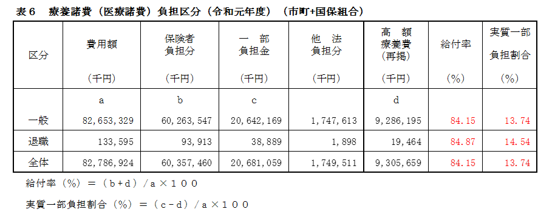
表４ 年度別療養諸費の状況（市町+国保組合）
年度 | 一 般 |  | 退 職 |  | 一般＋退職
 | （千円、（％）） |  | （千円、（％）） |  | （千円、（％））
25 | 80,232,629 | (101.49) | 6,045,774 | (95.93) | 86,278,403 | (101.08)
26 | 81,541,623 | (101.63) | 5,330,800 | (88.17) | 86,872,423 | (100.69)
27 | 83,976,310 | (102.99) | 4,330,202 | (81.23) | 88,306,513 | (101.65)
28 | 83,145,653 | (99.01) | 2,877,393 | (66.45) | 86,023,046 | (97.41)
29 | 83,177,146 | (100.04) | 1,476,202 | (51.30) | 84,653,348 | (98.41)
30 | 82,530,602 | (99.22) | 679,444 | (46.03) | 83,210,046 | (98.30)
R1 | 82,653,329 | (100.15) | 134,701 | (19.83) | 82,788,030 | (99.49)
（ ）内は、対前年度比（％）。
一般及び退職は３－２ベース（ただし、組合分は４－３ベース）。

表５ 一人当たり療養諸費の状況（市町+国保組合）
年度 | 一 般 |  | 退 職 |  | 一般＋退職
 | （円、（％）） |  | （円、（％）） |  | （円、（％））
25 | 372,396 | (103.40) | 439,629 | (100.10) | 376,430 | (103.13)
26 | 387,878 | (104.16) | 434,671 | (98.87) | 390,457 | (103.73)
27 | 408,393 | (105.29) | 466,818 | (107.40) | 410,915 | (105.24)
28 | 414,190 | (101.42) | 476,626 | (102.10) | 416,012 | (101.24)
29 | 427,631 | (103.25) | 465,385 | (97.64) | 428,236 | (102.94)
30 | 434,818 | (101.68) | 544,427 | (116.98) | 435,534 | (101.70)
R1 | 447,658 | (102.95) | 540,968 | (99.36) | 447,784 | (102.81)
（ ）内は、対前年度比（％）。
一般及び退職は３－２ベース（ただし、組合分は４－３ベース）。

表９
・調定額（居所不明者分を除く）は、
第９表（１）の 「調定額（現年度分）計」－「居所不明者分」より算定。
・収納額は、
第９表（１）の 「収納額（現年度分）計」より
・一世帯／一人当たりの調定額は、
このシートの表より算定。世帯数、被保険者数は第１表（１）Aの年間平均から転記を。
表９ 年度別国保税（料）調定額の状況（現年分 一般＋退職 （市町+国保組合））
年度 | 一世帯当たり調定額 |  | 一人当たり調定額 |  | 調 定 額 （居所不明分除く） | 収 納 額 | 収納率
 | 金額 | 対前年 度 比 | 金額 | 対前年 度 比
 | （円） | （％） | （円） | （％） | （千円） | （千円） | （％）
25 | 184,575 | 104.10 | 100,799 | 106.60 | 23,103,281 | 21,742,113 | 94.11
 | (132,942) | (103.79) | (72,601) | (106.28) | (16,640,340) | (15,662,471) | (94.12)
26 | 181,841 | 98.52 | 100,536 | 99.74 | 22,368,044 | 21,189,298 | 94.73
 | (130,573) | (98.22) | (72,191) | (99.44) | (16,061,682) | (15,219,840) | (94.76)
27 | 181,307 | 99.71 | 101,883 | 101.34 | 21,894,830 | 20,863,506 | 95.29
 | (129,812) | (99.42) | (72,946) | (101.05) | (15,676,244) | (14,948,540) | (95.36)
28 | 187,799 | 103.58 | 107,314 | 105.33 | 22,190,468 | 21,265,593 | 95.83
 | (135,326) | (104.25) | (77,330) | (106.01) | (15,990,257) | (15,333,991) | (95.90)
29 | 179,210 | 95.43 | 104,102 | 97.01 | 21,414,962 | 20,578,708 | 96.10
 | (134,706) | (99.54) | (78,249) | (101.19) | (15,468,254) | (14,873,912) | (96.16)
30 | 184,552 | 102.98 | 108,645 | 104.36 | 21,536,087 | 20,756,961 | 96.38
 | (139,465) | (103.53) | (82,102) | (104.92) | (15,685,852) | (15,129,750) | (96.45)
R1 | 183,621 | 99.50 | 109,527 | 100.81 | 21,043,606 | 20,249,811 | 96.23
 | (139,403) | (99.96) | (83,151) | (101.28) | (15,373,355) | (14,806,740) | (96.31)
下段（ ）書きは、医療分のみの数値

